集合縦棒
旭山動物園の年間入園者数の推移を示したい。

旭山動物園年間入園者数の推移

旭山動物園年間入園者数の推移
年度 | 人
H12年度 | 539,888
H13年度 | 575,884
H14年度 | 670,431
H15年度 | 823,896
H16年度 | 1,449,474
H17年度 | 2,067,684
H18年度 | 3,040,650
H19年度 | 3,072,353
H20年度 | 2,769,210
H21年度 | 2,463,274
H22年度 | 2,061,519
H23年度 | 1,723,649
H24年度 | 1,625,975
H25年度 | 1,650,057
H26年度 | 1,651,430

縦棒グラフは数量を比較したいときに使います。
横軸は時間軸として使われることが多いので、推移のグラフに良く使われます。
この例では、変化というよりも、各年度の入園者数自体をはっきり示したいと考えられます。
例えば、H19年度の入場者数はH12年度の約6倍など。

積み上げ縦棒
ある大学の入学者数の推移を4学科の内訳付きで示したい。

入学人数推移
入学人数推移
 | 2012 | 2013 | 2014 | 2015 | 2016
A学科 | 101 | 96 | 99 | 106 | 115
B学科 | 93 | 90 | 99 | 92 | 93
C学科 | 88 | 83 | 97 | 80 | 95
D学科 | 72 | 76 | 83 | 75 | 84
合計 | 354 | 345 | 378 | 353 | 387

縦棒グラフは数量を比較したいときに使います。
積み上げ縦棒グラフは、集合縦棒グラフにおいてそれぞれの棒の内訳を示したいときに使います。

100%積み上げ縦棒
ある学校の身長分布の推移を1990年から2010年まで5年ごとに10cm区切りで比較したい。

身長分布推移
身長分布推移

 | 1995 | 2000 | 2005 | 2010 | 2015
140cm以下 | 16 | 15 | 12 | 16 | 8
150cm以下 | 84 | 88 | 92 | 98 | 98
160cm以下 | 183 | 202 | 221 | 226 | 246
170cm以下 | 35 | 40 | 49 | 59 | 75
170cm超 | 10 | 14 | 19 | 24 | 30
合計 | 328 | 359 | 393 | 423 | 457

縦棒グラフは数量を比較したいときに使います。
100%積み上げ縦棒では数量が分からなくなるので、100%積み上げ横棒を使うことが多いですが、
時間は横軸に取ることが多いので、この例では100%積み上げ縦棒を使っています。

集合横棒
フリーマーケットの商品数ランキングを示したい。

フリーマーケット商品数ランキング
フリーマーケット商品数ランキング
日用品 | 1,038
衣服 | 641
音楽ソフト | 474
書籍 | 335
アクセサリ | 259
ブランド品 | 135
化粧品 | 102
スポーツ用品 | 81
家電 | 63
絵画 | 18

横棒グラフはランキングを表すことが多いです。
データを昇順に並べると上から順番に大きいもの順に並びます。(ここでは縦軸を反転しています。)
この例も数量を表していますが、ランキングを強調したいので横棒にしています。
縦軸の項目名が長いので、縦棒グラフにすると文字が見にくくなります。

積み上げ横棒
5つの県の市町村数ランキングを市、町および村の数の内訳付きで示したい。

県別市町村数
県別市町村数
 | A県 | B県 | C県 | D県 | E県
市 | 40 | 30 | 21 | 15 | 6
町 | 12 | 14 | 13 | 16 | 14
村 | 2 | 8 | 15 | 10 | 18

横棒グラフはランキングを表すことが多いです。
この図では、それぞれの県の市町村内訳を表示しています。
積み上げ縦棒でも良いですが、この図はよりランキングを強調しています。

100%積み上げ横棒
5県の相談内容の内訳を比率として比較したい。

県別相談内容
県別相談内容
 | A県 | B県 | C県 | D県 | E県
おいしい料理の作り方 | 192 | 98 | 149 | 193 | 273
献立の種類 | 201 | 291 | 179 | 168 | 182
カロリーチェック | 73 | 218 | 110 | 184 | 291
食材の栄養 | 198 | 201 | 201 | 119 | 239
食塩含有量チェック | 228 | 273 | 178 | 155 | 149
体にいい食事法 | 297 | 348 | 339 | 126 | 92
健康相談 | 332 | 293 | 310 | 158 | 227
合計 | 1,521 | 1,722 | 1,466 | 1,103 | 1,453

100%積み上げ横棒はランキングの意味がなくなり、この例では各県の内訳の比較を示しています。
時間別の比較のときは100%積み上げ縦棒、それ以外の比較のときは100%積み上げ横棒を使うことが多いです。

折れ線
当社、日の出商事および斜陽商会の売上高増減率の推移を比較したい。

売上高増減率
売上高増減率 (前年比 %)
年度 | 2011 | 2012 | 2013 | 2014 | 2016
当社 | 4.0 | 4.1 | -5.9 | -3.4 | 0.5
日の出商事 | 4.5 | 6.2 | -2.3 | 0.7 | 2.6
斜陽商会 | 6.3 | 8.9 | -12.5 | -6.8 | -7.2

折れ線グラフは線の傾きによって変化を強調する目的で使います。
数字の大小よりも前年との比較など増減率を表す場合に良く使います。

円グラフ
国内における2015年度携帯電話端末出荷台数を各社の割合で示したい。

2014年国内スマートフォン端末 出荷台数シェア
2015年度国内携帯電話端末出荷台数シェア

メーカ | 出荷台数(万台)
Apple | 1,532
ソニー | 487
シャープ | 399
京セラ | 351
富士通 | 324
その他 | 566
合計 | 3,659

円グラフは単一項目の割合を示すときに使います。
これを複数年度で比較したいときは、100%積み上げ縦棒を使います。

縦棒折れ線併用1
交通事故と居眠り運転件数の推移を示したい。
ただし、二つの件数の数字に大きな差があるので、両方の変化を分かりやすく表示したい。
交通事故と居眠り運転件数の推移

年 | 交通事故件数(左目盛) | 居眠り運転件数(右目盛)
2008 | 54,529 | 8,757
2009 | 55,927 | 8,941
2010 | 54,915 | 9,063
2011 | 58,143 | 10,386
2012 | 59,714 | 11,375
2013 | 62,514 | 15,723
2014 | 74,086 | 18,603
2015 | 91,523 | 20,901
合計 | 511,351 | 103,749

性質の異なる2種類のデータを同じグラフに表示する場合は、片方を棒、もう片方を折れ線にすると分かりやすいです。
どちらのグラフが左右どちらの目盛と対応しているかを明示する必要があります。

縦棒折れ線併用2
商品AおよびBの売上と平均気温の月別変化を一つのグラフで示したい。
商品と気温は全く異なるデータなので、違いが分かりやすいように表示したい。
商品AおよびBの売り上げと気温の月別変化

 | 商品A | 商品B | 平均気温
1月 | 17200 | 30300 | 9.6
2月 | 19700 | 29400 | 10.3
3月 | 20400 | 19500 | 13.8
4月 | 28800 | 18800 | 18.4
5月 | 33300 | 14300 | 23.9
6月 | 34900 | 9600 | 26.1
7月 | 44000 | 8200 | 29.5
8月 | 48700 | 11700 | 31.6
9月 | 44500 | 15000 | 27.8
10月 | 29200 | 18900 | 21.2
11月 | 20000 | 24400 | 16.3
12月 | 14600 | 35500 | 12.2
合計 | 355300 | 235600

商品Aと商品Bは同じ商品という種類のデータなので、同じ種類のグラフ(ここでは棒グラフ)で描きます。
平均気温は商品とは全く性質の違うデータなので、1つだけ違う種類(ここでは折れ線グラフ)で描きます。

ドーナツグラフ
2014年スマートフォン端末出荷台数のシェアを国内と世界で比較したい。

2014年スマートフォン端末出荷台数シェア

2013年スマートフォン出荷台数シェア
 | 国内 | 世界
サムスン | 125 | 32,676
Apple | 1,558 | 19,139
レノボ+ モトローラ |  | 9,219
LG |  | 7,002
ファーウェイ |  | 6,885
その他 | 971 | 41,779
メーカ | 国内 | 世界
サムスン | 125 | 32,676
Apple | 1,558 | 19,139
レノボ+ モトローラ |  | 9,219
LG |  | 7,002
ファーウェイ |  | 6,885
その他 | 971 | 41,779
合計 | 2,654 | 116,700 | (万台)

割合を比較する場合は100%積み上げ横棒を使うことが多いですが、
2種類のデータの比較であればドーナツグラフを使うことも可能です。

レーダーチャート
1980年と2010年の体力指数6項目の変化をバランスの観点から比較したい。

体力指数6項目の変化
 | 1980年 | 2010年
筋力 | 4.2 | 3.9
瞬発力 | 3.9 | 3.6
敏捷性 | 4 | 3.1
平衡性 | 4.3 | 3.4
柔軟性 | 3.7 | 3
心肺持久力 | 3.4 | 3.2

複数の項目の大きさや量を比較しやすいグラフです。
全体的なバランスも良く分かります。

株価
1970年から去年までの日経平均株価の推移を、変化が分かりやすいように示したい。
縦軸と横軸の範囲を工夫して、急落しているイメージや横ばいのイメージになるように表示したい。

日経平均株価の年次推移 (終値)
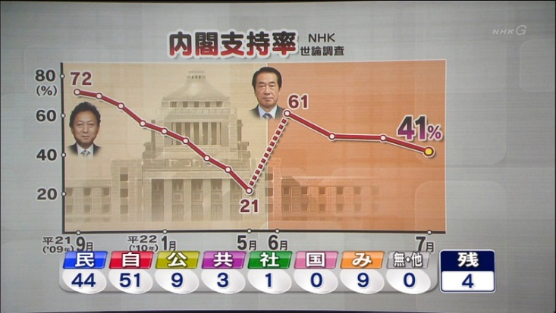
年 | 株価
1970 | 1987
1971 | 2714
1972 | 5208
1973 | 4307
1974 | 3817
1975 | 4359
1976 | 4991
1977 | 4866
1978 | 6002
1979 | 6569
1980 | 7116
1981 | 7682
1982 | 8017
1983 | 9894
1984 | 11543
1985 | 13113
日経平均株価の年次推移 (終値)
1986 | 18701
1987 | 21564
1988 | 30159
1989 | 38916
1990 | 23849
1991 | 22984
1992 | 16925
1993 | 17417
1994 | 19723
1995 | 19868
1996 | 19361
1997 | 15259
1998 | 13842
1999 | 18934
2000 | 13786
2001 | 10543
日経平均株価の年次推移 (終値)
2002 | 8579
2003 | 10677
2004 | 11489
2005 | 16111
2006 | 17225
2007 | 15308
2008 | 8860
2009 | 10546
2010 | 10229
2011 | 8455
2012 | 10395
2013 | 16291
2014 | 17451
2015 | 19034

日経平均株価の年次推移 (終値)

グラフは描く範囲の選び方やプロットエリアの縦横比によって印象が大きく変わります。
一番上のグラフが全てのデータを表しています。
二番目のグラフは株価が下降している期間のみを描いており、下げ続けている印象を与えます。
三番目のグラフは二番目のグラフの横幅を縮小、かつ最小値を5000円にしており、下げのイメージがより強くなります。
四番目のグラフは最大値を100000円にしており、横ばいのイメージが強くなります。

絵グラフ
ドリンク生産量ランキングを棒グラフの棒の長さにイラストを並べて表示したい。
ドリンク生産量ランキング
種別 | 万リットル
果汁 | 171
機能性飲料 | 269
紅茶 | 195
コーヒー | 247
炭酸 | 227
中国茶 | 313
日本茶 | 341
乳飲料 | 63
水 | 148
その他 | 174

棒グラフの棒の代わりにイラストや写真を並べることも可能です。

インパクト
交通事故と居眠り運転件数の推移を示し、特に2009年を境に両者が急上昇していることを表示したい。
交通事故と居眠り運転件数の推移

年 | 交通事故件数(左目盛) | 居眠り運転件数(右目盛)
2008 | 54,529 | 8,757
2009 | 55,927 | 8,941
2010 | 54,915 | 9,063
2011 | 58,143 | 10,386
2012 | 59,714 | 11,375
2013 | 62,514 | 15,723
2014 | 74,086 | 18,603
急上昇
2015 | 91,523 | 20,901
合計 | 511,351 | 103,749

グラフの中で注目して欲しい箇所にはオートシェイプから図形を挿入して目立たせると効果的です。

例題1
国家公務員と民間の平均給与の推移

 | 民間 | 国家公務員 | 単位(万円)
1989年度 | 403 | 460
1999年度 | 465 | 640
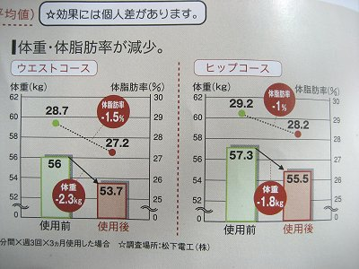
2009年度 | 406 | 636

国家公務員と民間の平均給与の推移
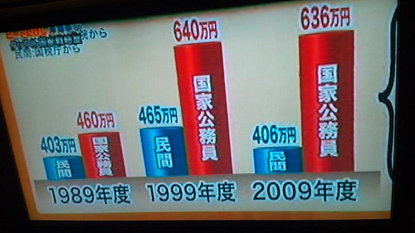

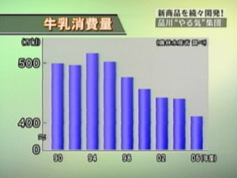
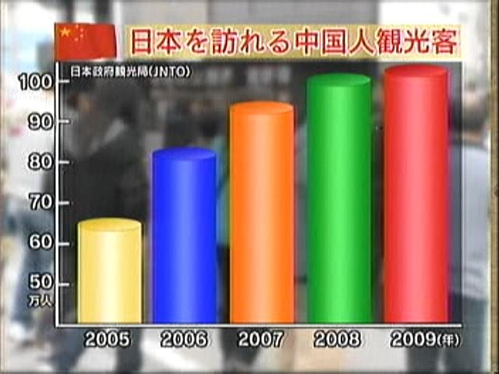

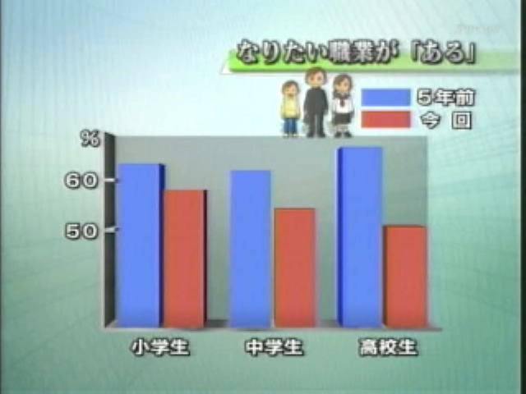
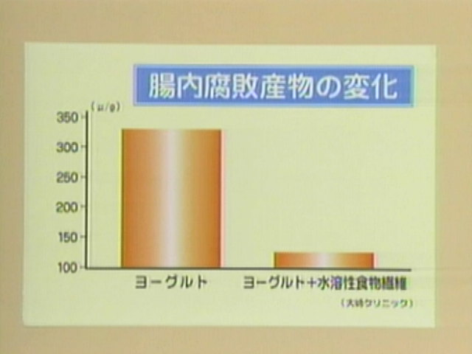

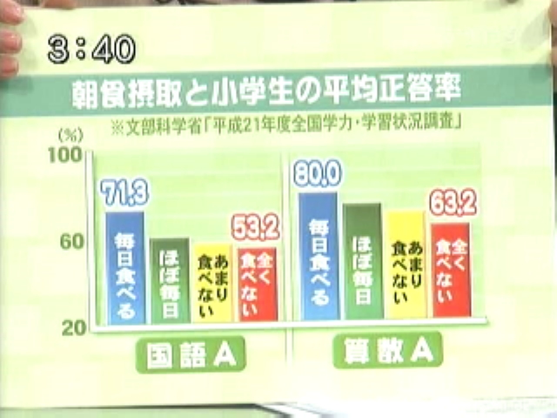
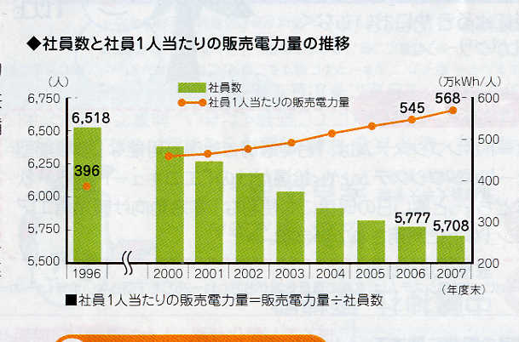

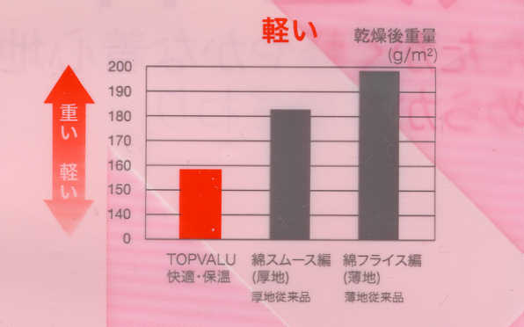
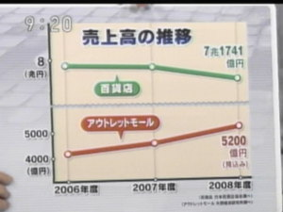

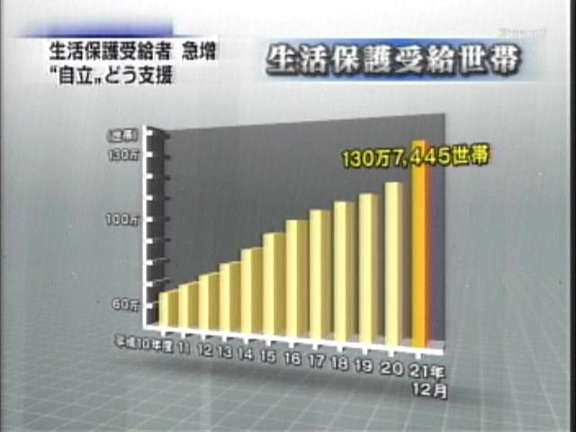
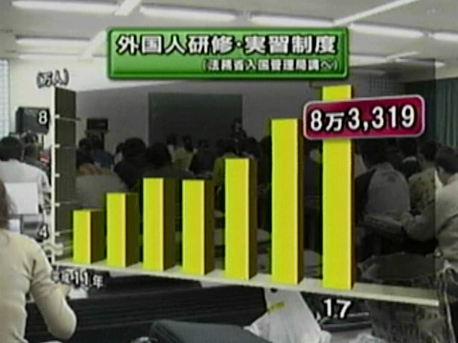

 | 3Dのグラフは手前が大きく見える
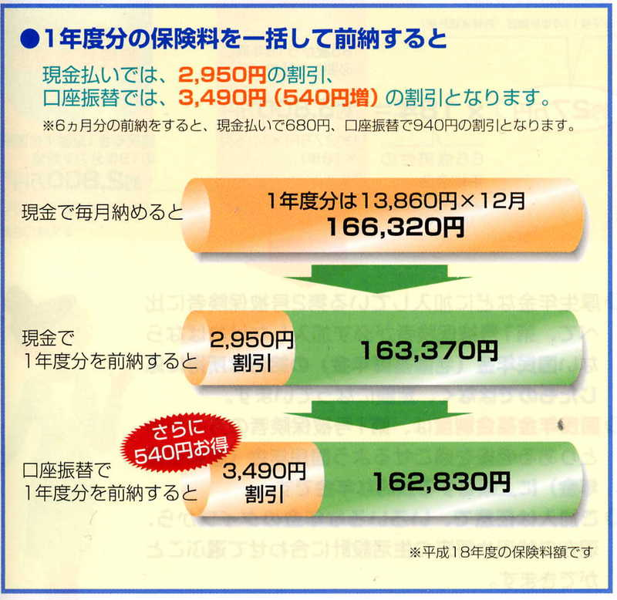
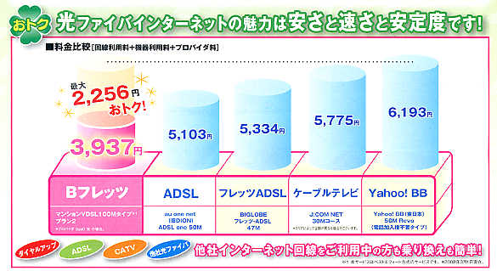

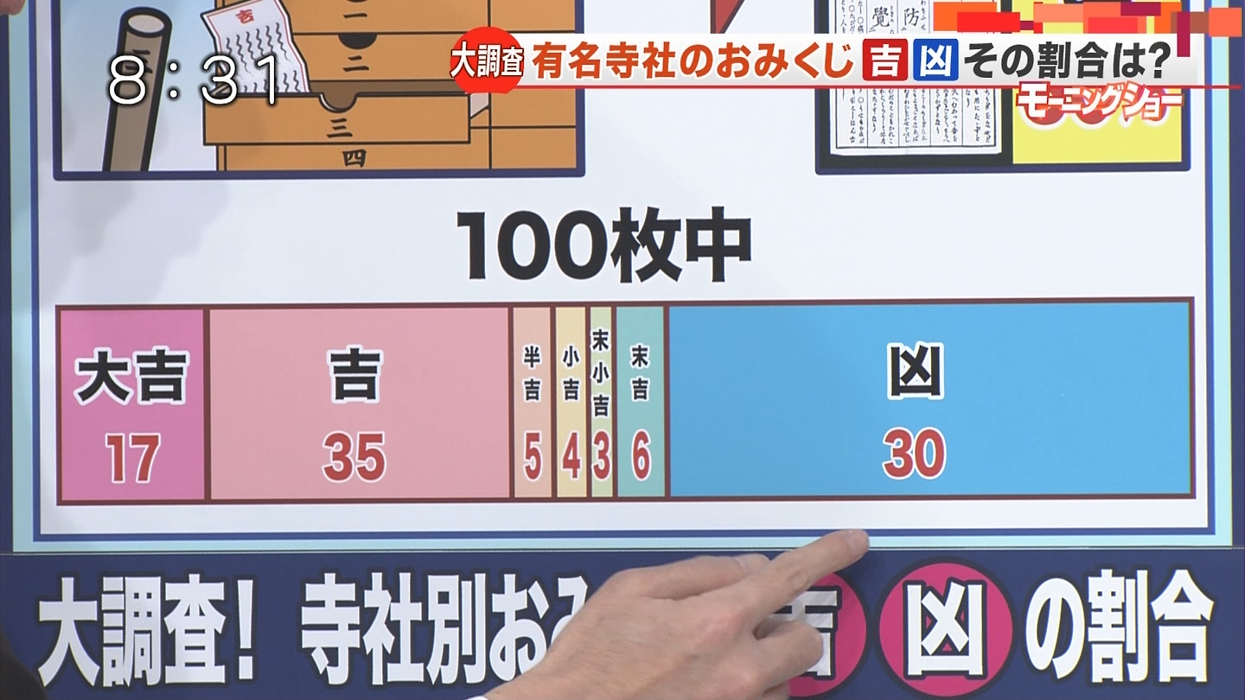

 | 割引額の棒の長さが金額と比較して長すぎる

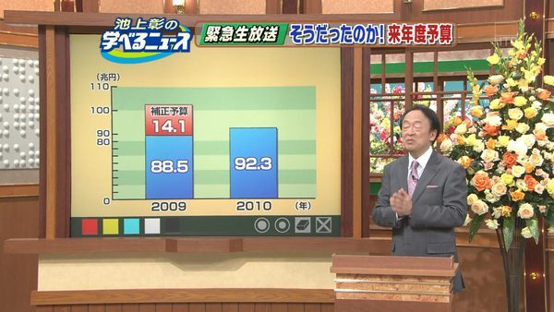

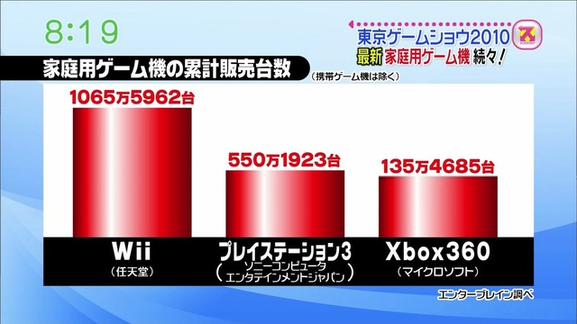

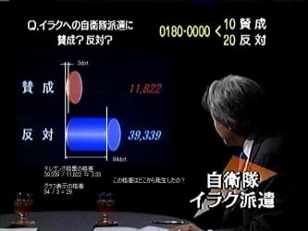

例題2
国歌斉唱時に教員の口元をチェックする方法について

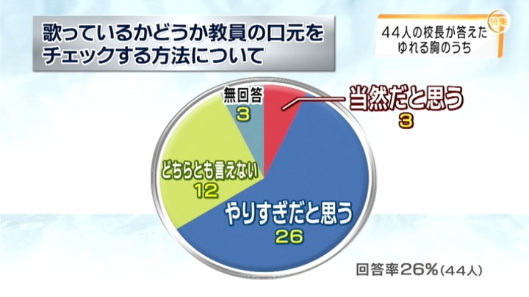
当然だと思う | 3
どちらとも言えない | 12
やりすぎだと思う | 26
無回答 | 3
未回収 | 126
合計 | 170

やりすぎだと思う | 26
どちらとも言えない | 12
当然だと思う | 3
無回答 | 129
合計 | 170

 |  | 回答率が小さすぎて意味をなさない。

国歌斉唱時に教員の口元をチェックする方法について

例題3
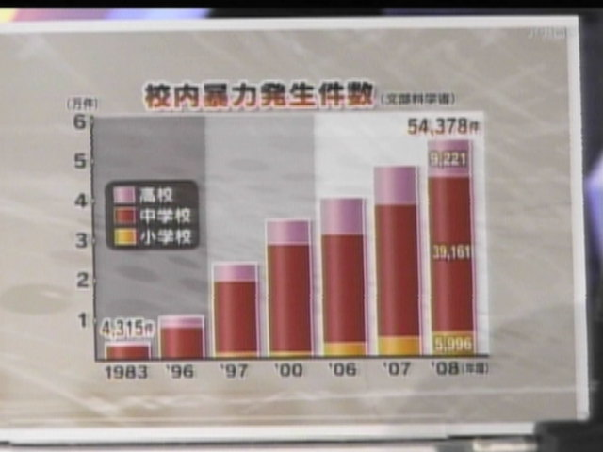

時間軸の目盛間隔が一定ではない。
